상품제안서
장수학 손조각 방짜유기수저 2P(방짜수저받침포함) 겹보자기와 노리개 포장 | 상품코드: S12689

 |  |  |  |  |  |  | 02-713-8555 | www.synergygift.co.kr
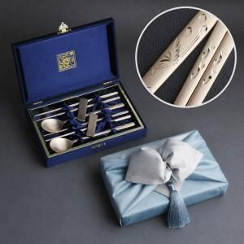

【상세/제작정보】

【인쇄/포장옵션】 | [숟가락] 레이저 2곳, [케이스] 외부 실크, [케이스] 내부 금박 / 겹보자기 노리개

【공급단가】 | 수량 | 10~ | 50~ | 100~ | 300~ | 500~
*VAT별도 | 단가 | 72,500원 | 71,340원 | 69,600원 | 66,700원 | 65,540원

【상품 URL】 | https://www.synergygift.co.kr:443/src/goods_detail.php?gdno=3473

